P-lite
ISOTRA a.s.
Bílovecká 2411/1, 746 01 Opava |  |  |  |  |  |  |  | TEL.: +420 553 685 101 |  | FAX: +420 553 685 110 |  | www.isotra.cz
Bestellformular |  |  |  |  |  | P-LITE - Plissee für die Dachfenster
Ausführung |  |  |  |  | Bestellung |  |  |  | Besteller
 |  |  |  |  | Auftrag-Nr.: |  |  |  | Ident.-Nr:
 |  |  |  |  |  |  |  |  | Ust.-Ident.-Nr.:
Typ Plissee |  |  |  |  | Bestellt am: |  |  |  | Fakturierungsadresse:
DFC20_P4 |  | DFC30_P4
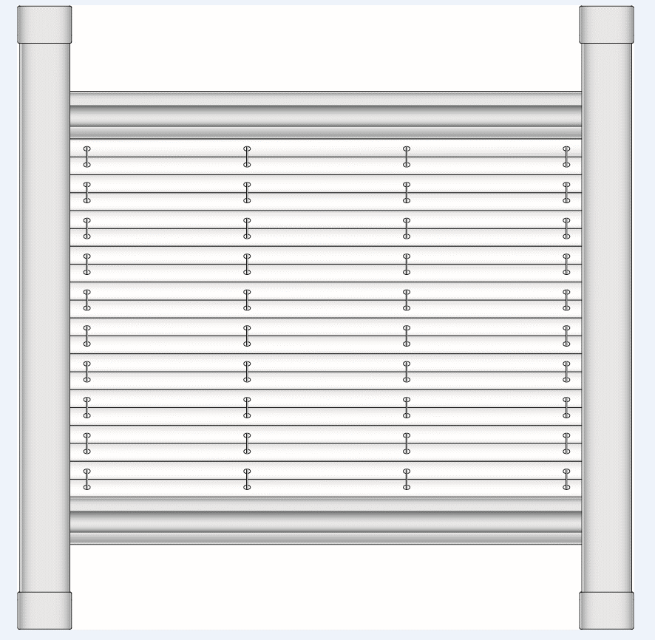
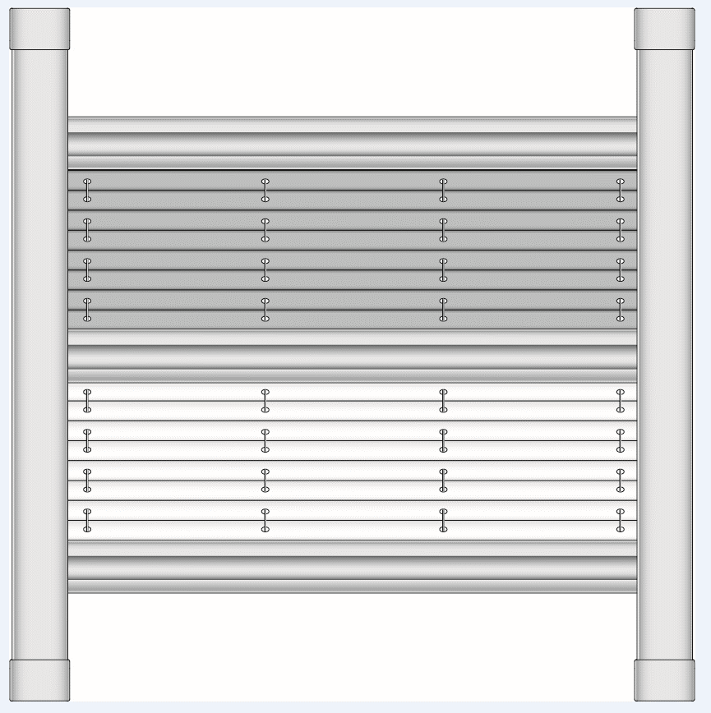
 |  |  |  |  | Telefon:

 |  |  |  |  | Liefertermin: |  |  |  | Lieferadresse:

Bauposition | Anzahl | Abkürzung 2 für das Produkt | Plissee Typ | Farbe des Stoffes | Farbe des zusätzlichen Plissee-Stoffes | Fensterhersteller | Id.-Nr. des Fensters | Neigungswinkel der Verglasungsleiste | Breite (mm) | Höhe (mm) | Farbe der Profile | Anmerkung
 | 1 | 2 | 3 | 4 | 5 | 6 | 7 | 8 | 9 | 10 | 11

Anmerkung: |  | 3) Wählen Sie Typ des Plissees aus den angebotenen Werten oder aus dem Angebot siehe Blatt "Anwendungshinweise"
 |  | 4) Wählen Sie Plissee-Farbe aus den angebotenen Werten oder aus dem Angebot siehe Blatt "Anwendungshinweise"
 |  | 5) Wählen Sie Stoffkombination aus den angebotenen Werten oder aus dem Angebot siehe Blatt "Anwendungshinweise"
 |  | 9+10) Mass zwischen den oberen Innenkanten des Fensterflügels (nicht Glass), siehe BILD auf dem Blatt " Instruktionen 1"
 |  | 11) Wählen Sie Profilfarbe aus den angebotenen Werten oder aus dem Angebot siehe Blatt "Anwendungshinweise"
 |  | In case of using two fabrics pleated blind type VS 3, VS 3 SD, F 3 and DFC 30 the order of substance is always set such that the fabric with heavier weight is always basic fabric placed in upper part of the blind, and the fabric with lower weight is always additional fabric places in lower part of the blind.

Es gelten ausdrücklich die AGB und Reklamationsordnung der ISOTRA a. s., die unter diesem link zugänglich sind: |  |  |  |  |  |  |  | http://www.isotra-jalousien.de/allgemeine-geschaftsbedingungen
Gültigkeit vom: 08.11.2023. |  |  |  |  |  |  |  | http://www.isotra-jalousien.de/reklamationsordnung

V-lite
ISOTRA a.s. |  |  |  |  |  |  |  | E-mail: objednavky@isotra.cz
Bílovecká 2411/1, 746 01 Opava |  |  |  | TEL.: +420 553 685 101 |  | FAX: +420 553 685 110 |  |  |  |  |  |  | www.isotra.cz
Bestellformular |  |  |  |  |  | V-LITE - Jalousien für die Dachfenster
Ausführung |  |  |  |  | Bestellung |  |  |  | Besteller
Farbe der Profile |  |  |  | ELOX, RAL 9003 | Auftrag-Nr.: |  |  |  | Ident.-Nr:
Lamellenbreite |  |  |  | 25 mm |  |  |  |  | Ust.-Ident.-Nr.:
Lamellentyp |  |  |  | 0.21 | Bestellt am: |  |  |  | Fakturierungsadresse:
Jalousietyp
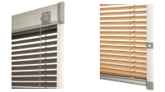
 | V - lite Rad |  |  | V - lite Schieber | Telefon:
 | (V - lite kolečko) |  |  | (V - lite jezdec)
 |  |  |  |  | Liefertermin: |  |  |  | Lieferadresse:

Position | Stückzahl | Jalousietyp | Hersteller des Fensters | Ident.-Nr. des Fensters | Breite (mm) | Höhe (mm) | Winkel der Verglasungsleiste 90˚,96˚,100˚,102˚,105˚, 107˚ und R | Lamellenfarbe | Betätigung L/R | Betätigungsstab (Typ) | Länge des Betätigungsstabs (mm) | Farbe der Profile | Anmerkung
 | 1 | 2 | 3 | 4 | 5 | 6 | 7 | 8 | 9 | 10 | 11 | 12

 |  |  |  |  |  |  |  |  |  |  |  |  |  | automatische Ergänzung des Formulars

 |  |  |  |  |  |  |  |  |  |  |  |  |  | manuelle Eingabe

Anmerkung: |  | 2: Wählen Sie den Jalousietyp aus den angebotenen Werten
 |  | 3: Wählen Sie den Hersteller des Fensters aus den angebotenen Werten
 |  | 4: Wählen Sie die Identifikationsnummer des Fensters aus den angebotenen Werten oder aus dem Angebot s. INSTRUKTIONEN 2
 |  | 5+6: Abstand zwischen den Innenecken des Flügelrahmens (nicht am Glas) BILD siehe INSTRUKTIONEN 1
 |  | 7: Füllen Sie aus den angebotenen Werten aus, R für radiusförmige Verglasungsleiste; Sie können die Berechnung des Winkels nach INSTRUKTIONEN 1 durchführen
 |  | 8: Die Lamellenfarbe geben Sie im Format xxx/21 an, die Farbtöne können in den einzelnen Lieferungen geringfügig voneinander abweichen
 |  | 9: Anordnung der Betätigung aus der Frontalansicht (vom Innenraum hin)
 |  | 10: Bei Nichtausfüllen der Variante gilt automatisch N (nein), Beschreibung der Betätigungsstäbe s. Blatt Instruktionen 1
 |  | 11: Die Länge des Betätigungsstabs wird nur bei dem Typ LB 50 - wählbare Länge - ausgefüllt
 |  | 12: Wählen Farbe der Profile aus den angebotenen Werten

Es gelten ausdrücklich die AGB und Reklamationsordnung der ISOTRA a. s., die unter diesem link zugänglich sind: |  |  |  |  |  |  | http://www.isotra-jalousien.de/allgemeine-geschaftsbedingungen
Gültigkeit vom: 08.11.2023. |  |  |  |  |  |  | http://www.isotra-jalousien.de/reklamationsordnung

R-lite
ISOTRA a.s. |  |  |  |  |  |  |  | E-mail: objednavky@isotra.cz
Bílovecká 2411/1, 746 01 Opava |  |  |  | TEL.: +420 553 685 101 |  | FAX: +420 553 685 110 |  |  |  |  |  | www.isotra.cz
Bestellformular |  |  |  |  |  | R-LITE - Rollo für die Dachfenster
Ausführung |  |  |  |  | Bestellung |  |  |  | Besteller
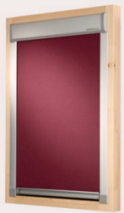
 |  |  |  |  | Auftragnummer: |  |  |  | Ident.-Nr.:
 |  |  |  |  |  |  |  |  | Ust.-Ident.-Nr.:
 |  |  |  |  | Bestellt am: |  |  |  | Fakturierungsadresse:

 |  |  |  |  | Telefon:

 |  |  |  |  | Liefertermin: |  |  |  | Lieferadresse:
 | R - lite

Position | Stückzahl | Typ des Rollos | Hersteller des Fensters | Ident.-Nr. des Fensters | Breite (mm) | Höhe (mm) | Winkel der Verglasungsleiste 90˚,96˚,100˚,102˚,105˚, 107˚ und R | Stofffarbe | Betätigungsstab (Typ) | Länge des Betätigungsstabs (mm) | Farbe der Profile | Anmerkung
 | 1 |  | 2 | 3 | 4 | 5 | 6 | 7 | 8 | 9 | 10

 |  |  |  |  |  |  |  |  |  |  |  |  | automatische Ergänzung des Formulars

 |  |  |  |  |  |  |  |  |  |  |  |  | manuelle Eingabe

Anmerkung: |  | 2: Wählen Sie den Hersteller des Fensters aus den angebotenen Werten
 |  | 3: Wählen Sie die Identifikationsnummer des Fensters aus den angebotenen Werten oder aus dem Angebot s. INSTRUKTIONEN 2
 |  | 4+5: Abstand zwischen den Innenecken des Flügelrahmens (nicht am Glas) BILD siehe INSTRUKTIONEN 1
 |  | 6: Füllen Sie aus den angebotenen Werten aus, R für radiusförmige Verglasungsleiste; Sie können die Berechnung des Winkels nach INSTRUKTIONEN 1 durchführen
 |  | 7: Wählen Sie den Typ und die Farbe des Stoffs aus den angebotenen Werten oder aus dem Angebot s. INSTRUKTIONEN 3
 |  | 8: Bei Nichtausfüllung der Variante gilt automatisch N (nein), Beschreibung der Betätigungsstäbe s. Blatt Instruktionen 1
 |  | 9: Die Länge des Betätigungsstabs wird nur bei dem Typ LB 50 - wählbare Länge - ausgefüllt
 |  | 10: Wählen Farbe der Profile aus den angebotenen Werten

Es gelten ausdrücklich die AGB und Reklamationsordnung der ISOTRA a. s., die unter diesem link zugänglich sind: |  |  |  |  |  |  |  | http://www.isotra-jalousien.de/allgemeine-geschaftsbedingungen
Gültigkeit vom: 08.11.2023. |  |  |  |  |  |  |  | http://www.isotra-jalousien.de/reklamationsordnung

Instruktionen 1
Fensterhersteller
VELUX
FAKRO
ROTO
PRIMA FENESTRA
ZÍMA
LANGER
DOBROPLAST
ROOFLITE
SKYFENS

Wählen Sie aus den angebotenen Werten. Wenn hier der Hersteller Ihres Fensters nicht angeführt ist oder Sie ihn nicht kennen,
dann wählen Sie den Wert 0 und gehen weiter gemäß der Anleitung zur Ausmessung und Montage vor, wo man die BREITE, HÖHE und
den WINKEL der LEISTE <B> durch Ausmessen + Ausfüllen in den folgenden Fenstern des Formulars </B> ausfüllen soll.

Breite (in mm) + Höhe (in mm)
Abstand zwischen den Innenecken des Flügelrahmens (nicht am Glas) |  |  | Berechnung des Winkels | Breite (mm) =
Soll immer ausgefüllt werden, wenn Sie den Hersteller des FENSTERS nicht kennen. |  |  | #DIV/0! | S2 (mm) =
 |  |  |  | H (mm) =
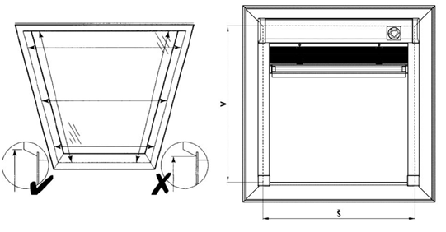
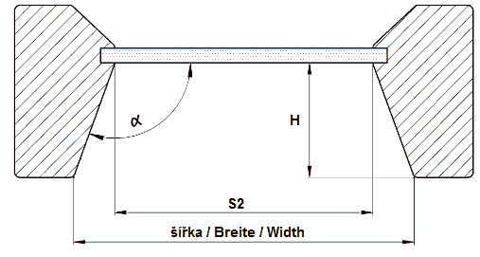
 |  |  |  |  | In die gelben Felder geben Sie die Werte ein und Excel berechnet automatisch den Winkel.

Betätigungsstab für V-lite und R-lite
Bei Nicht-Angabe der Variante gilt automatisch NEIN.

Zkr 2. | Betätigungsstab
LB 50 | fester Stab - wählbare Länge
LB 50/50 | fester Stab - Länge 50cm
LB 50/100 | fester Stab - Länge 100cm
LB 50/150 | fester Stab - Länge 150cm
LB 50/200 | fester Stab - Länge 200cm
LB 100 |  teleskopischer Stab HAKEN UND ENDSTÜCK
LB 150 | teleskopischer Stab GELENK, HAKEN UND ENDSTÜCK
LB 200 | teleskopischer Stab HAKEN
LB 250 | teleskopischer Stab GELENK und HAKEN
N | NEIN

Profilfarbe für P-lite
Abkürzung | Name | Bemekrung
01 | WEIß standard | STANDARD
03 | GRAU MATT standard | STANDARD
ISD110 | Isotrasystem DECORAL glatt ISD110 | Max. Breite Decoral ist 4m.
ISD120 | Isotrasystem DECORAL glatt ISD120 | Max. Breite Decoral ist 4m.
ISD130 | Isotrasystem DECORAL glatt ISD130 | Max. Breite Decoral ist 4m.
ISD140 | Isotrasystem DECORAL glatt ISD140 | Max. Breite Decoral ist 4m.
ISD150 | Isotrasystem DECORAL glatt ISD150 | Max. Breite Decoral ist 4m.
ISD160 | Isotrasystem DECORAL glatt ISD160 | Max. Breite Decoral ist 4m.
ISD310 | Isotrasystem DECORAL glänzend ISD310 | Max. Breite Decoral ist 4m.
ISD210 | Isotrasystem DECORAL Struktur ISD210 | Max. Breite Decoral ist 4m.
ISD220 | Isotrasystem DECORAL Struktur ISD220 | Max. Breite Decoral ist 4m.
ISD230 | Isotrasystem DECORAL Struktur ISD230 | Max. Breite Decoral ist 4m.
ISD152 | Isotra systém DECORAL ISD152 | Max. Breite Decoral ist 4m.
ISD154 | Isotra systém DECORAL ISD154 | Max. Breite Decoral ist 4m.
ISD200 | Isotra systém DECORAL ISD200 | Max. Breite Decoral ist 4m.
ISD212 | Isotra systém DECORAL ISD212 | Max. Breite Decoral ist 4m.
ISD214 | Isotra systém DECORAL ISD214 | Max. Breite Decoral ist 4m.
ISD222 | Isotra systém DECORAL ISD222 | Max. Breite Decoral ist 4m.
ISD500 | Isotra systém DECORAL ISD500 | Max. Breite Decoral ist 4m.
ISD510 | Isotra systém DECORAL ISD510 | Max. Breite Decoral ist 4m.
ISD600 | Isotra systém DECORAL ISD600 | Max. Breite Decoral ist 4m.
ISD610 | Isotra systém DECORAL ISD610 | Max. Breite Decoral ist 4m.
ISD620 | Isotra systém DECORAL ISD620 | Max. Breite Decoral ist 4m.
ISD630 | Isotra systém DECORAL ISD630 | Max. Breite Decoral ist 4m.
ISD640 | Isotra systém DECORAL ISD640 | Max. Breite Decoral ist 4m.
ISD700 | Isotra systém DECORAL ISD700 | Max. Breite Decoral ist 4m.
X | ANDERE FARBE (in die Bemerkung die RAL-Farbe für die Lackierwerkstatt angeben)
Xisd | ANDERS ISD (nach der Besprechchung mit dem GESCHÄFTSVERTRETER - Termin) | Max. Breite Decoral ist 4m.
0 | IST NICHT VORHANDEN
9016RAL | RAL weiß 9016
9001 | RAL weiß 9001
9003 | RAL weiß 9003
9002 | RAL weiß 9002
9010 | RAL weiß 9010
9017 | RAL schwarz 9017
9004 | RAL schwarz 9004
9005 | RAL schwarz 9005
3000 | RAL rot 3000
3005 | RAL rot 3005
3012 | RAL rot 3012
3002 | RAL tor 3002
3003 | RAL tor 3003
8012 | RAL braun 8012
8003 | RAL braun 8003
8016 | RAL braun ( mahagon ) 8016
8004 | RAL braun 8004
8001 | RAL braun 8001
8023 | RAL braun ( orange ) 8023
8011 | RAL braun 8011
8014 | RAL braun 8014
8002 | RAL braun 8002
8007 | RAL braun 8007
8019 | RAL braun 8019
8028 | RAL braun ( terra ) 8028
5009 | RAL blau 5009
5013 | RAL blau 5013
5011 | RAL blau 5011
5005 | RAL blau 5005
5014 | RAL blau 5014
5018 | RAL blau 5018
5002 | RAL blau 5002
7048 | RAL perleť 7048
9006 | RAL silver 9006
7038 | RAL grau 7038
7016 | RAL grau ( antracit ) 7016
7023 | RAL grau 7023
7039 | RAL grau 7039
7040 | RAL grau 7040
7036 | RAL grau 7036
DB702 | RAL grau ( speziell zur Lamelle DB702 )
7001 | RAL grau 7001
7035 | RAL grau 7035
9007 | RAL grau 9007
7046 | RAL grau 7046
7047 | RAL grau 7047
DB703 | RAL grau DB 703
7015 | RAL silber 7015
7012 | RAL silber 7012
7030 | RAL silber 7030
7022 | RAL silber 7022
VSR780 | RAL VSR780
6009 | RAL grün 6009
6005 | RAL grün 6005
6026 | RAL grün 6026
6011 | RAL grün 6011
6018 | RAL grün 6018
1001 | RAL gelb 1001
1011 | RAL gelb 1011
1003 | RAL gelb 1003
1015 | RAL gelb 1015
1013 | RAL gelb 1013

Instruktionen Sky
Screen-sky - Aussenrollo für die Dachfenster

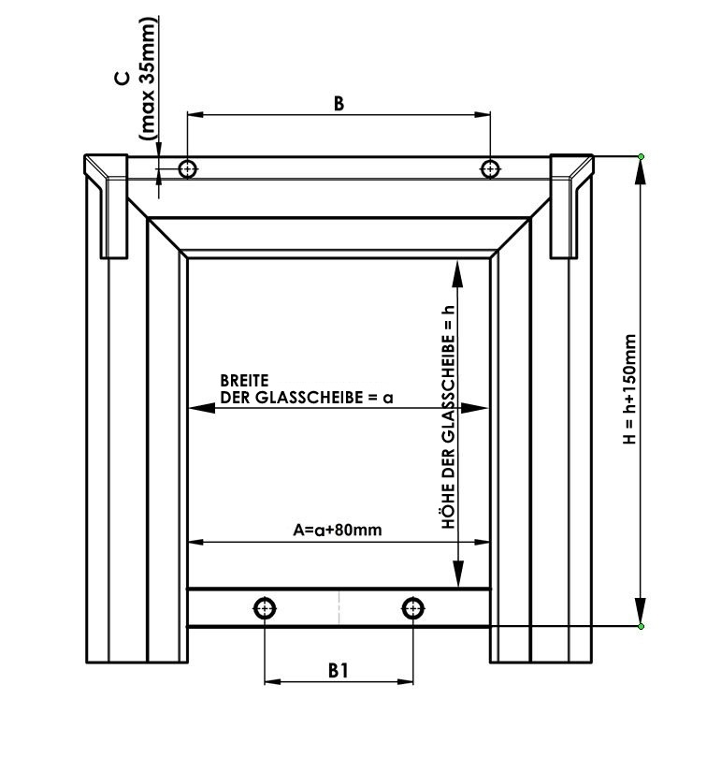
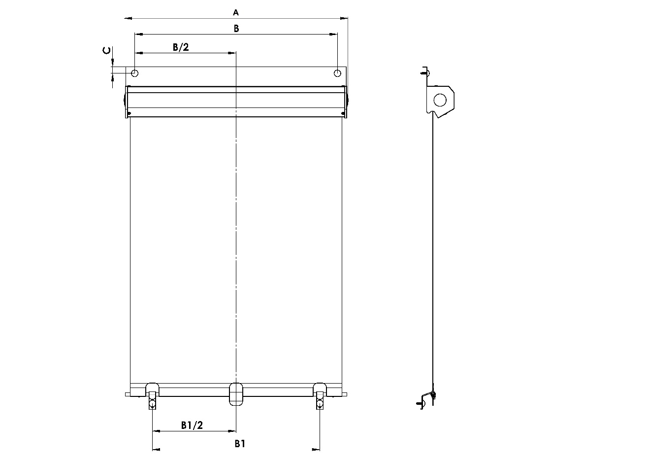

AUSMESSUNG des Fensters
Es wird empfohlen, die Ausmessung aus der Aussenseite des Dachfensters, und zwar selbst auf der Blechabdeckung durchzuführen.

Breite und Platzierung der Haken für RolllÄden misst man auf folgende Weise:

Breite (A):
Wir messen Lichtmass des Fensterflügels (Mass der Glasscheibe a) und wir epfehlen, zum angemessenen Mass min. 80 Mm für Überlappung zuzurechnen.
Im angemessenen Gesamtmass (A=Breite) muss die Form und Grösse der Blechabdeckung des messenden Dachfensters berücksichtigt werden.
Auf diese Weise angemessene Angabe schreiben wir ins Bestellformular für Rollläden.
Breite des Rollladens stellen wir mit der Genauigkeit auf Millimeter von der Breite 400 Mm bis zur Breite 1200 Mm her.
Bemerkung: Breite des Stoffes (die wirklich beschattete Fläche) ist um 22 Mm kleiner als der angemessene Gesamtwert des Rollladens.
Wenn das Dachfenster an der Stelle der Befestigung von Oberbox mit den Sicherungsschrauben über Blechabdeckung ausgerüstet ist, messen wir den Abstand unter diesen Schrauben (B) und den Abstand von der Oberkante (C).
Wenn das Dachfenster mit diesen Schrauben nicht asgerüstet ist, gibt man diese Angabe nicht an.
Masse ausser festgelegter Limite müssen mit dem Hersteller besprochen werden.

Höhe (H):
Wir messen Lichtmass des Fensterflügles (Mass der Glasscheibe h) und wir empfehlen, zum angemessenen Mass min. 150 Mm für Überlappung zuzurechnen.
Im angemessenen Gesamtmass (H) muss die Form und Grösse der Blechabdeckung des messenden Dachfensters berücksichtigt werden.
Maximale Höhe der Verdunkelung beträgt 1600Mm.

Masse ausser festgelegter Limite müssen mit dem Hersteller besprochen werden.

Platzierung der Unterhaken:
Wenn das Dachfenster im Unterteil des Flügels mit den Sicherungsschrauben über Blechabdeckung ausgerüstet ist, messen wir den Abstand unter diesen Schrauben (B1).
Wenn das Dachfenster mit diesen Sicherungschrauben nicht ausgerüstet ist, gibt man diese Angabe nicht an und diese wird dann bei der Herstellung des Rollladens zugeordnet.

Bemerkung: Wenn das Dachfenster im Unterteil mit den Sicherungsschrauben ausgerüstet ist, dann geben Sie immer den Abstand unter diesen Schrauben!

Es muss Im Bestellformular folgendes Spezifiziert werden:
1. Alle empfohlenen Masse
2. Farbige Ausführung und der ausgewählte Stoff Typ
3. Name+Fenstertyp+Identifizierungsnummer des Fensters (in die Bemerkung des Bestellformulars angeben)

Steuerleiste
Abkürzung | Name | Note
N | Nein
LR67/1000 | 1000mm Stangenlänge
LR67/1500 | 1500mm Stangenlänge
LR67/2000 | 2000mm Stangenlänge

Profilfarbe
Abkürzung | Name | Note
9006RAL | RAL silber 9006
8014RAL | RAL braun (Sepia) 8014
7016 | RAL grau (Antrazit) 7016
9007 | RAL grau (Aluminium) 9007

Gültigkeit vom: 1.7.2018

